Capa
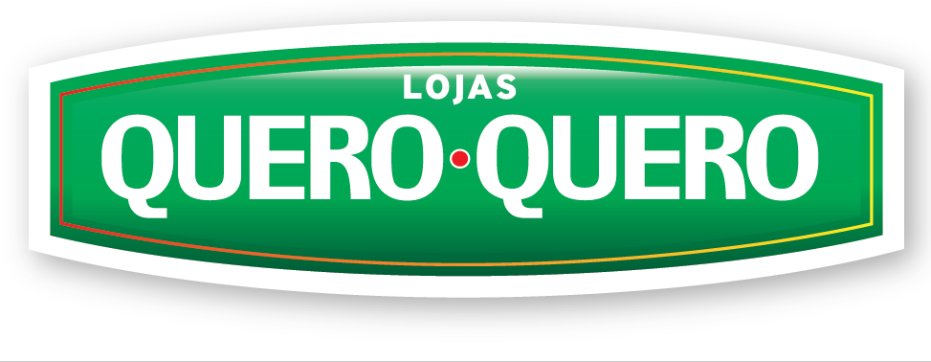

Seleção de Idioma: | Português

Última atualização:
3T22

